matériels
FEV
VENTILATEUR |  | ASPIRANT/ SOUFFLANT | ENERGIE |  | ATEX | GAINES
 |  |  | type | consommation
 | LEADER E-FAN | ASPIRANT/ SOUFFLANT | -BATTERIE -GROUPE ELECTROGENE -SECTEUR | 70min mini 2KW - | NON | soufflant uniquement 4x5m
 | LEADER BAT-FAN | ASPIRANT/ SOUFFLANT | -BATTERIE 50MIN -GROUPE ELECTROGENE -SECTEUR | 50min mini 2KW - | NON | aspirant et soufflant 4x5m
 | LEADER ESV-230 | SOUFFLANT | -GROUPE ELECTROGENE -SECTEUR | mini 10KW - | NON | -
4 560 m3/h
 | SAX 350 | ASPIRANT/ SOUFFLANT | -GROUPE ELECTROGENE -SECTEUR | mini 2KW - | OUI | aspirant et soufflant 6 gaines semi rigides 3 gaines souples 4x5m
33900m3/h | TURBO VENTILATEUR | SOUFFLANT | -GROUPE ELECTROGENE -SECTEUR | mini 10KW - | NON | -
31000m3/h | HURRICANE | SOUFFLANT | -HYDRAULIQUE | FOURGON 8 à 17 BARS | OUI | -
96 000m3/h | LEADER MT 296 | SOUFFLANT | -ESSENCE | 1h50 | NON | -

OU
0,65KW
<2KW
OU
OU
0,7KW
<2KW
0,7KW
0,65KW
0,65KW
OU
0,65KW
<2KW
OU
OU
0,7KW
<2KW
0,7KW
0,65KW
0,65KW
2,2KW
2,2KW
OU
2,2KW
0,7KW
2,2KW
2,2KW
2,2KW
OU
<2KW
2,2KW
2,2KW
<2KW
<2KW
0,65KW
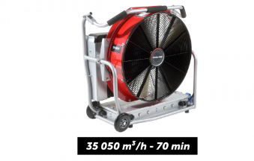 2,2KVA |  |  |  |  |  | consommation éclairage LED insignifiant, branchement possible tout le temps
2,2KVA
10KVA

